Sheet1
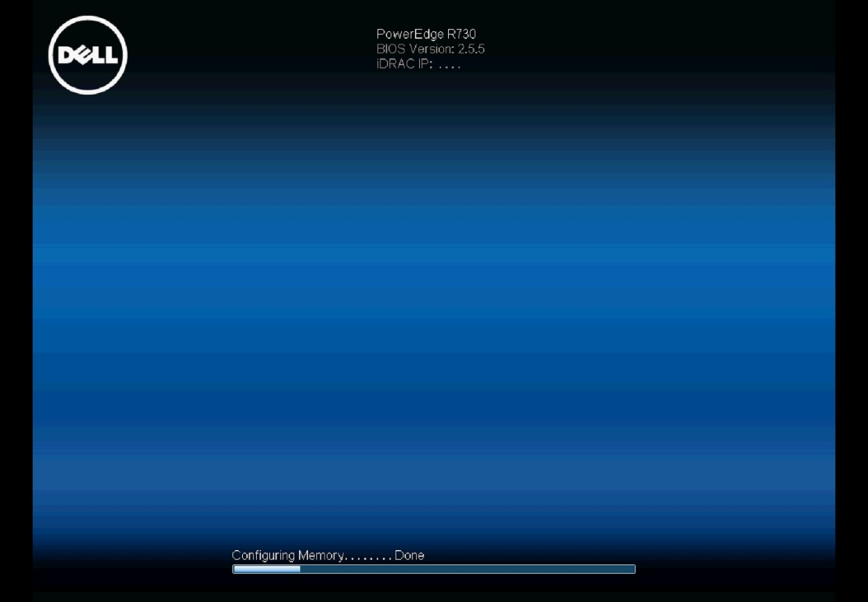
1. 재부팅 시 화면 (모델에 따라 상이 할 수 있음)

F10 눌러서 라이프 사이클 진입
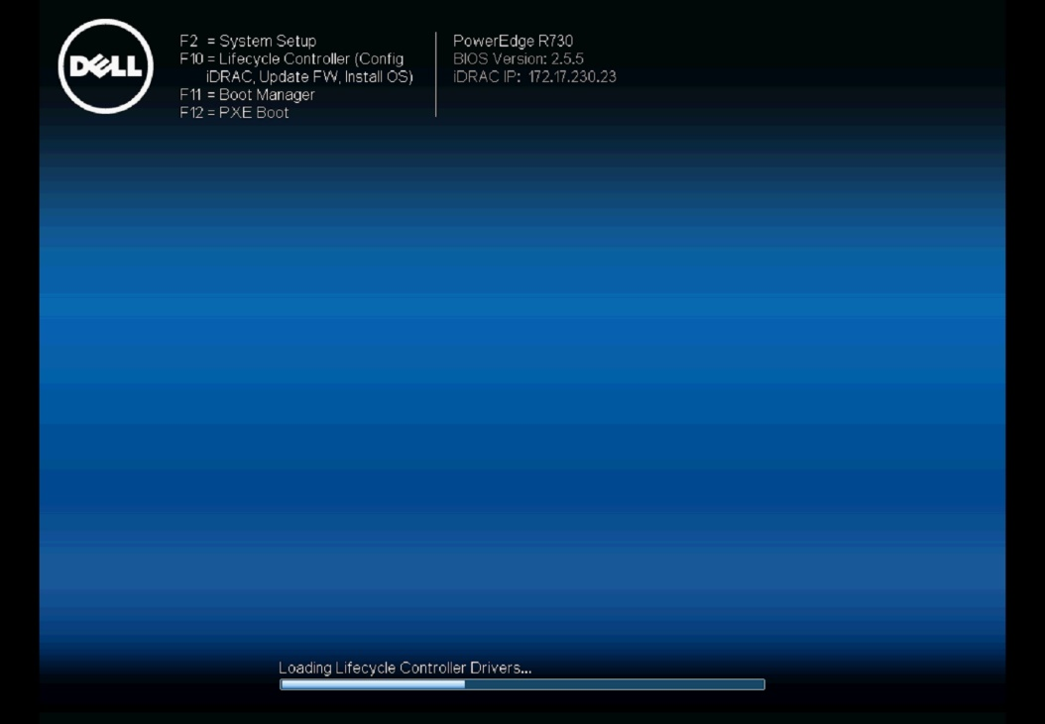

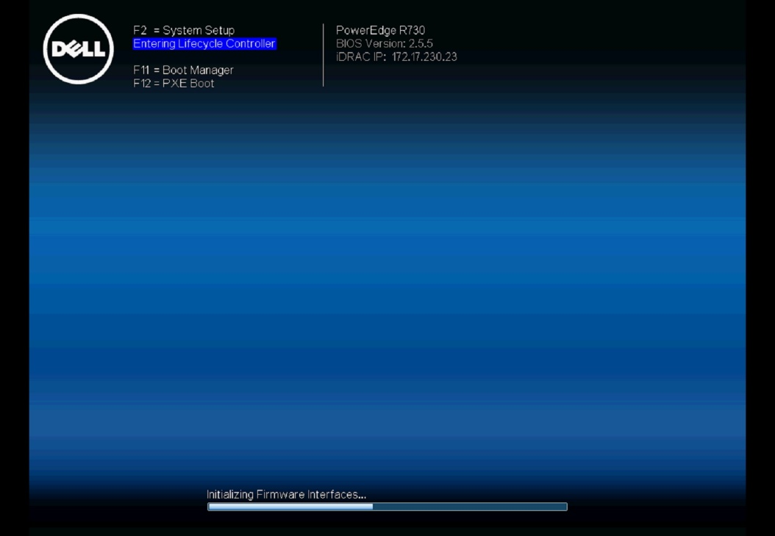

2. 먼저 Boot 모드가 UEFI 로 되어 있는 지 확인하고 Bios모드로 되어 있으면 UEFI로 변경

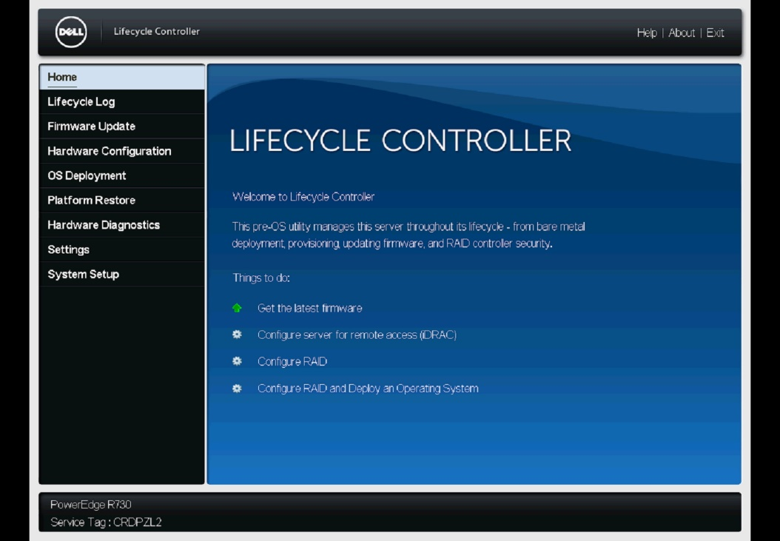

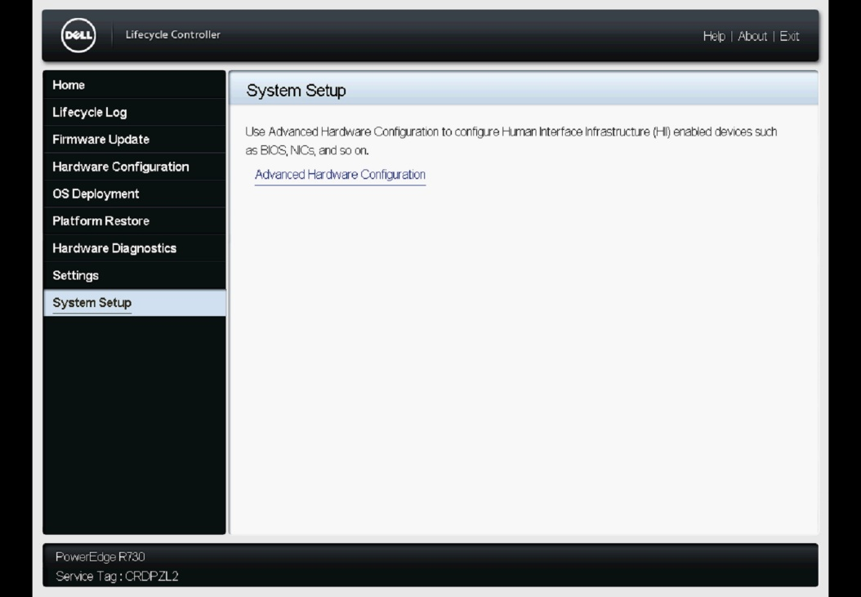

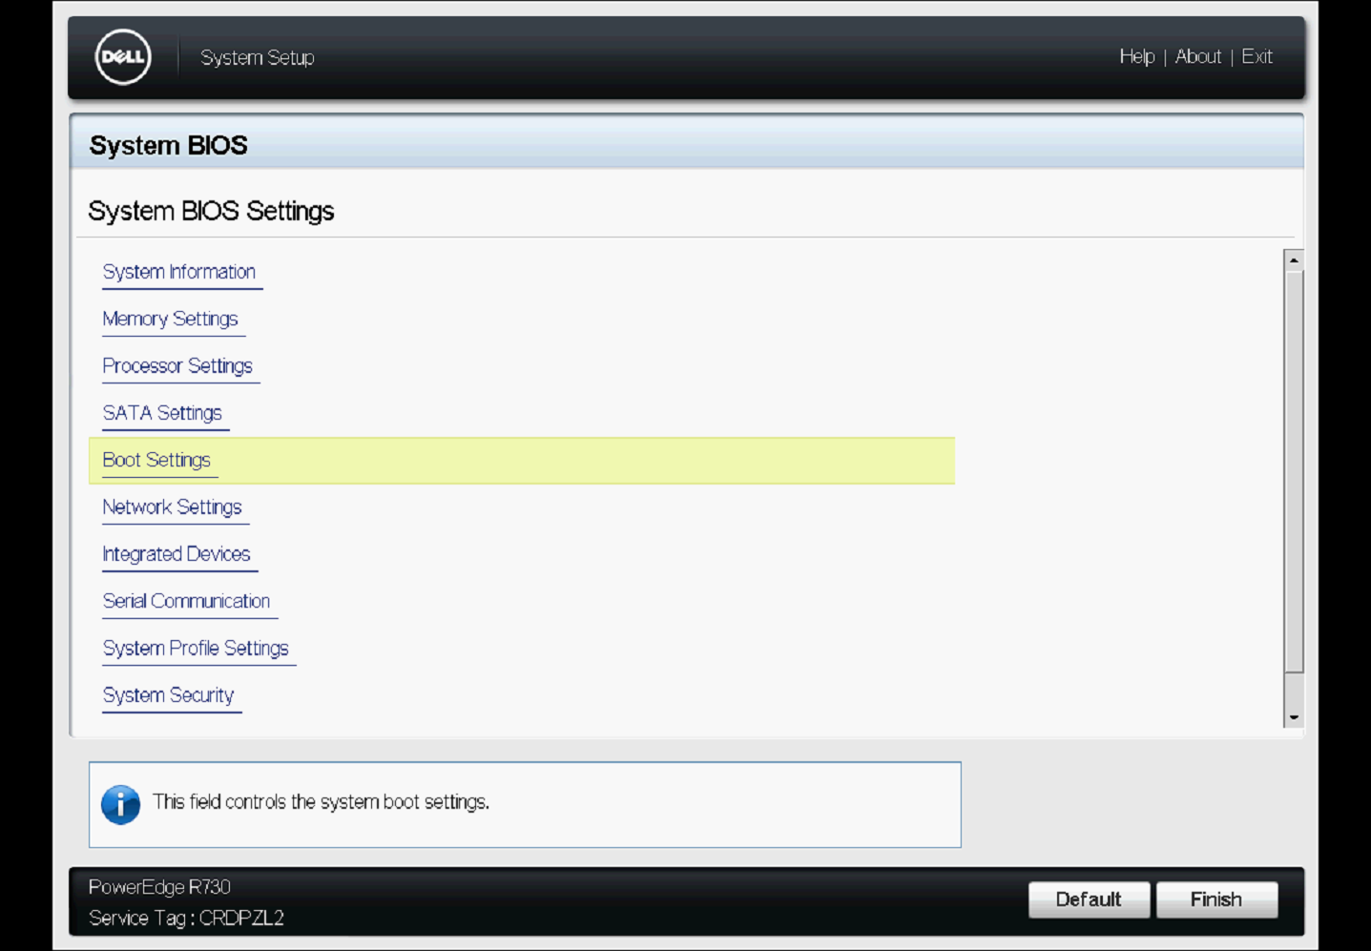

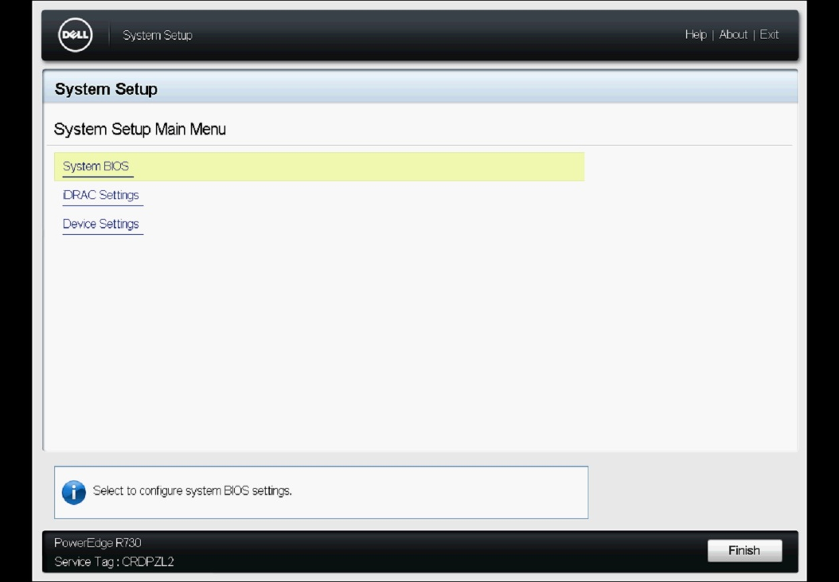

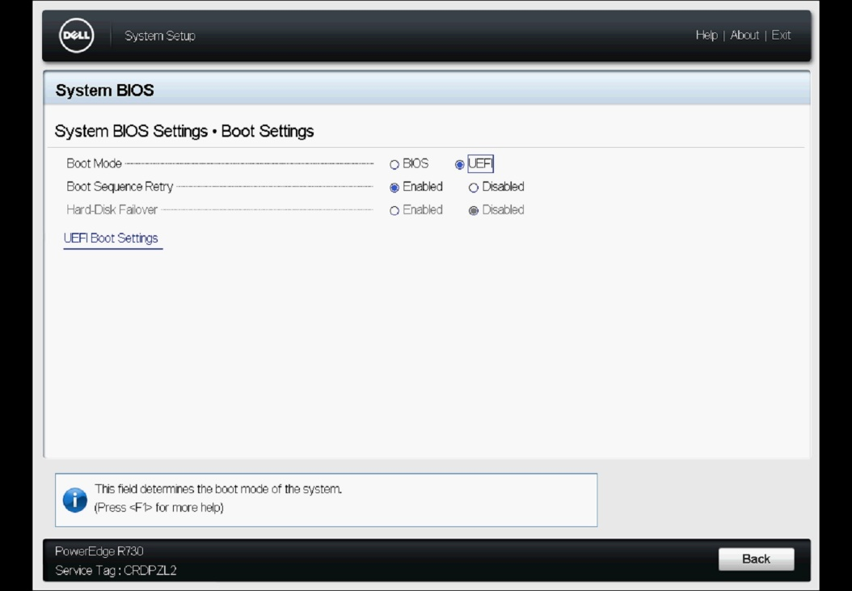

보통 Bios 로 되어 있는데 이걸 UEFI 로 변경

UEFI로 변경 하였다면 BACK 하여 완료 시킨 후 HOME 화면으로 이동

3. 이번에는 RAID 구성 (기본적으로 RAID5, HOT SPARE 구성을 함) - 디스크 가 부족하다면 HOT SPARE 제외
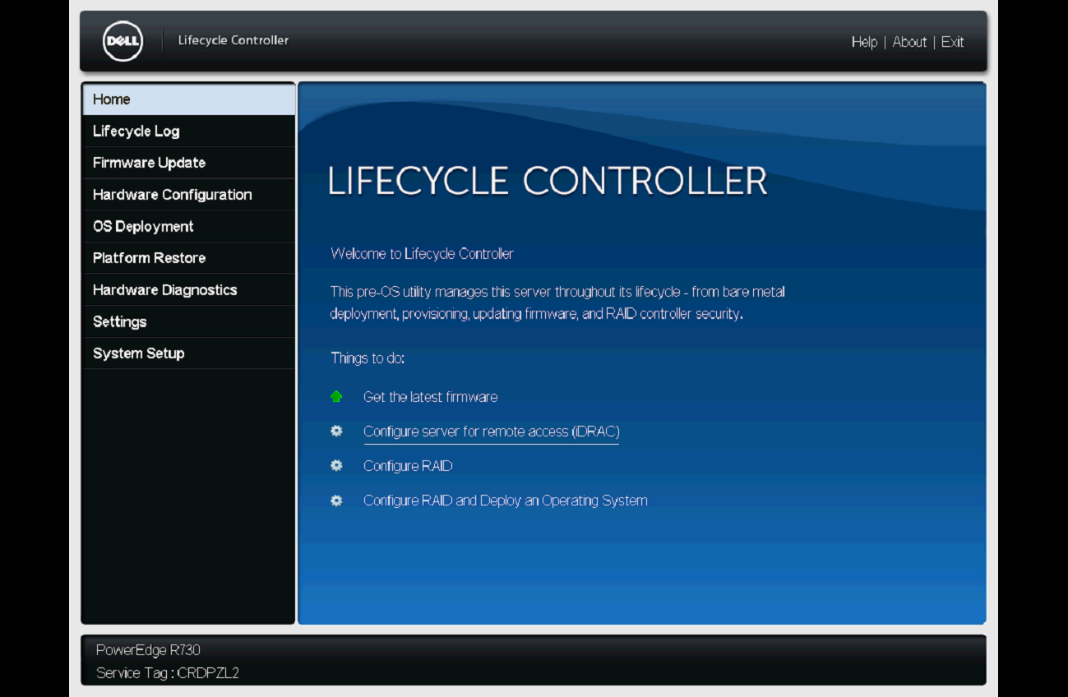

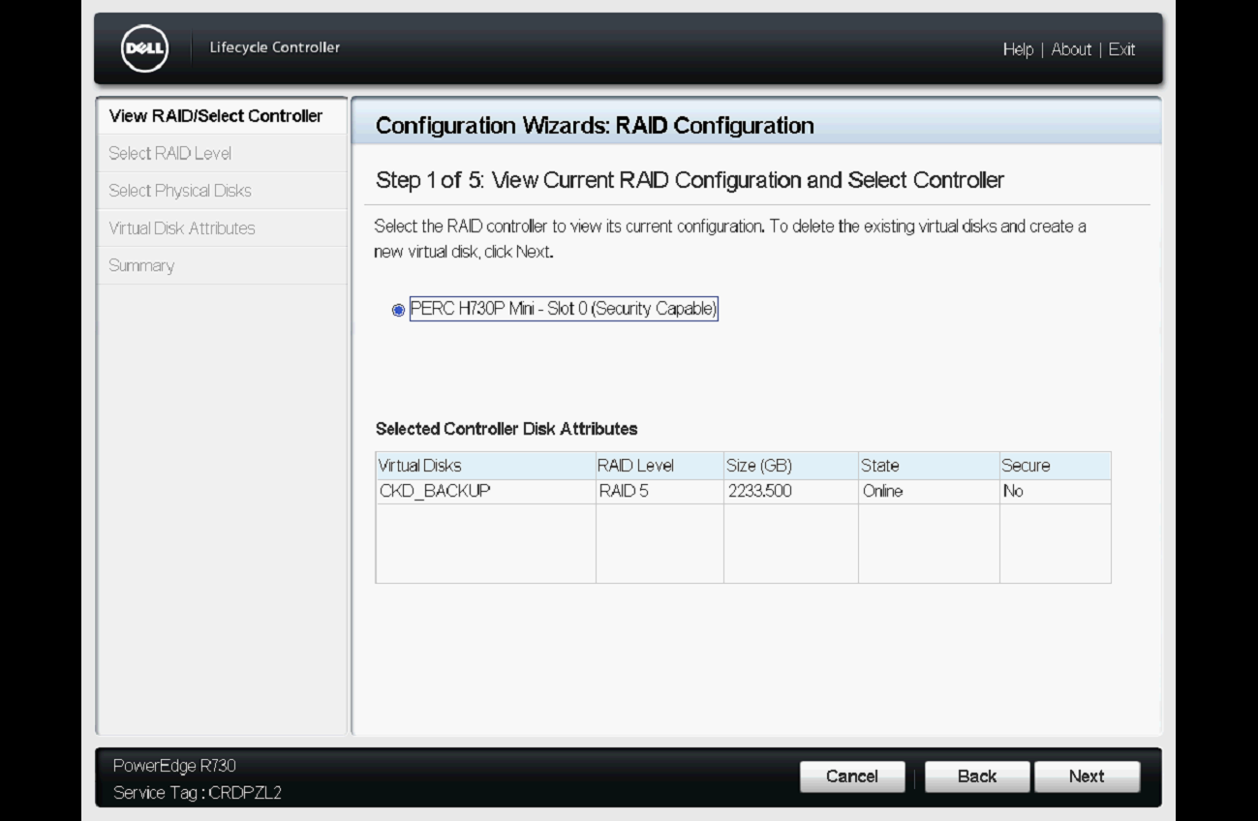

이건 현재 구성된 RAID 정보

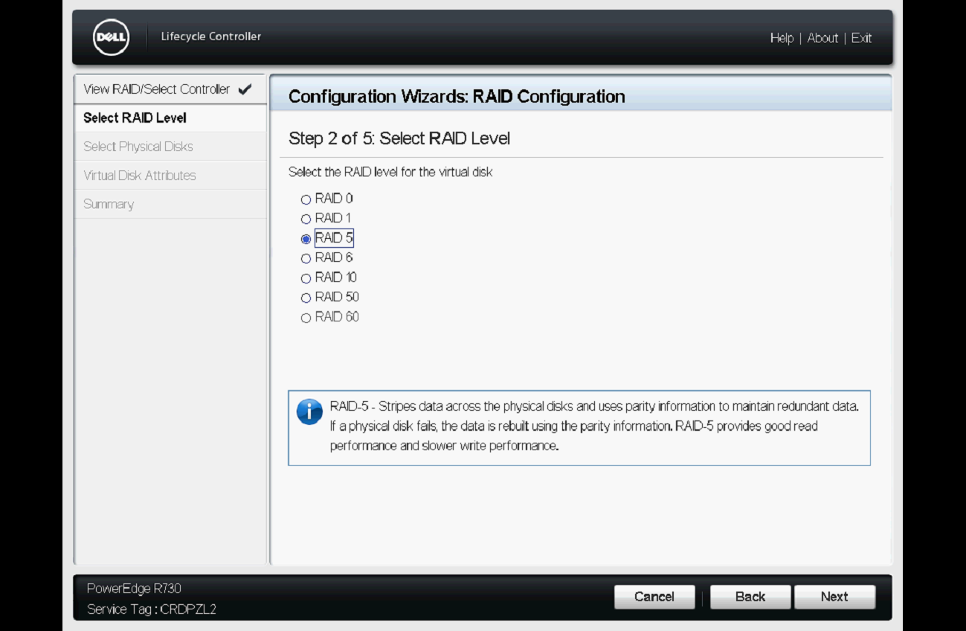

구성할 RAID 방식 선택
RAID5 선택한다.

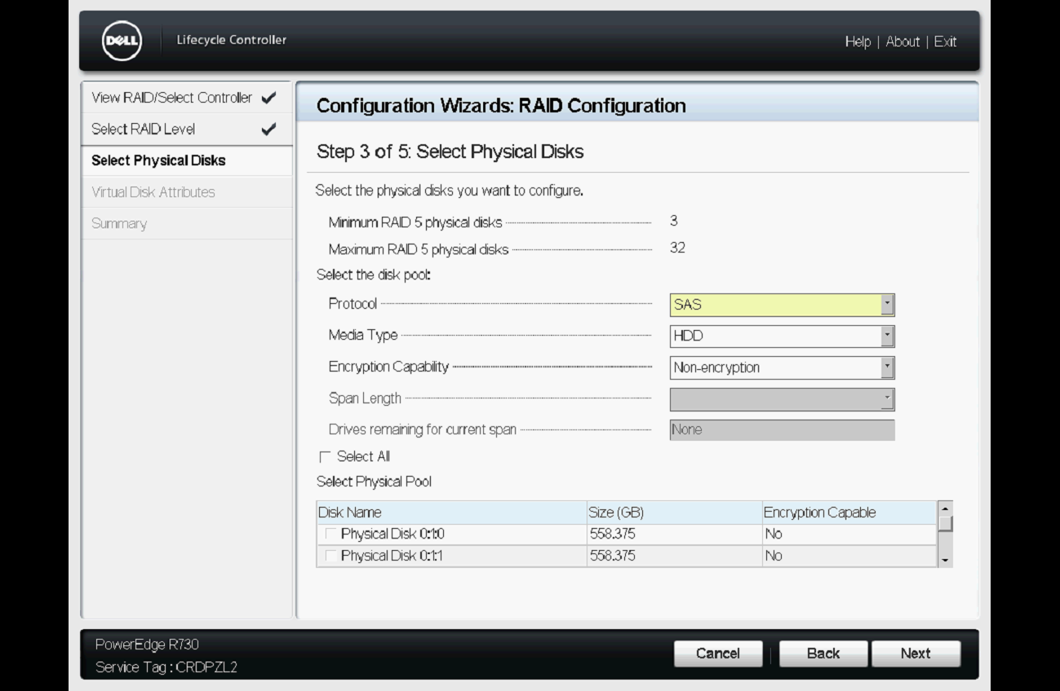

클릭하여 전체 디스크 선택 후 마지막 디스크의 체크를 빼준다 (아래 이미지 참조)

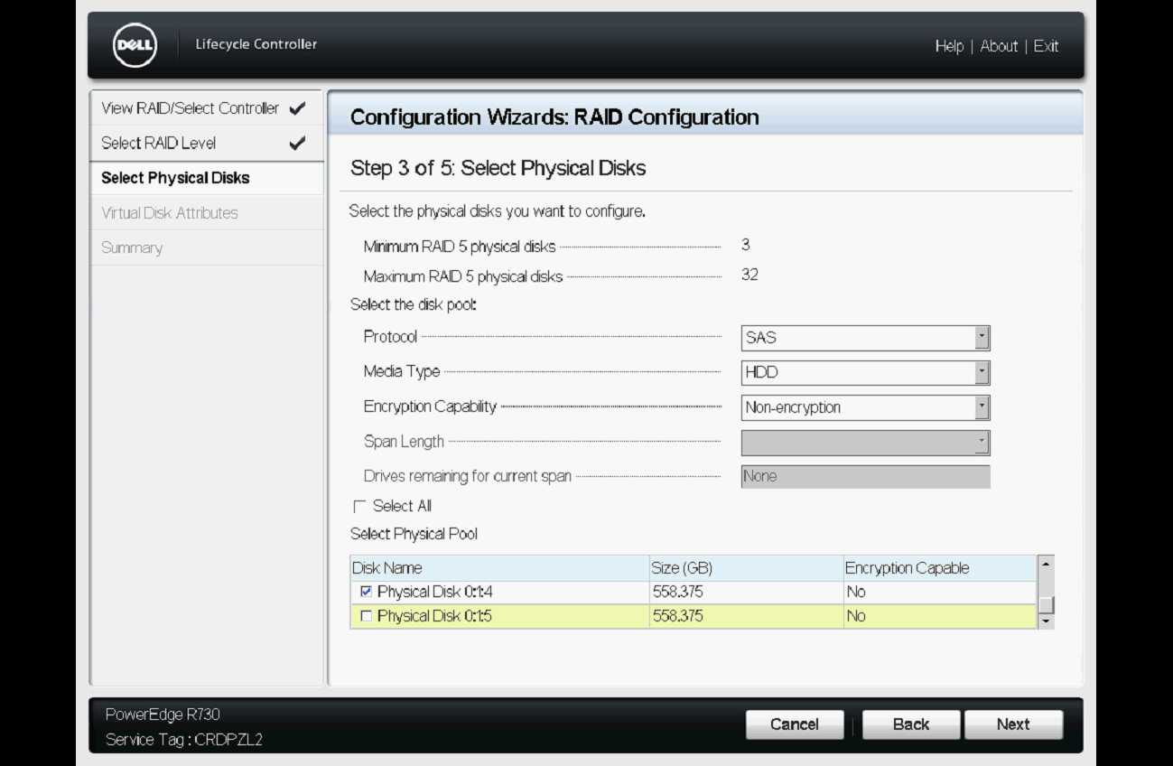

지금 서버는 총 6개(0~5)의 디스크를 가지고 있고 마지막 디스크(5)를 HOT SPARE로 구성하려 하기 때문에 5번 디스크에 대하여 체크 해제함.(마지막 디스크를 HOT SPARE로 구성함)

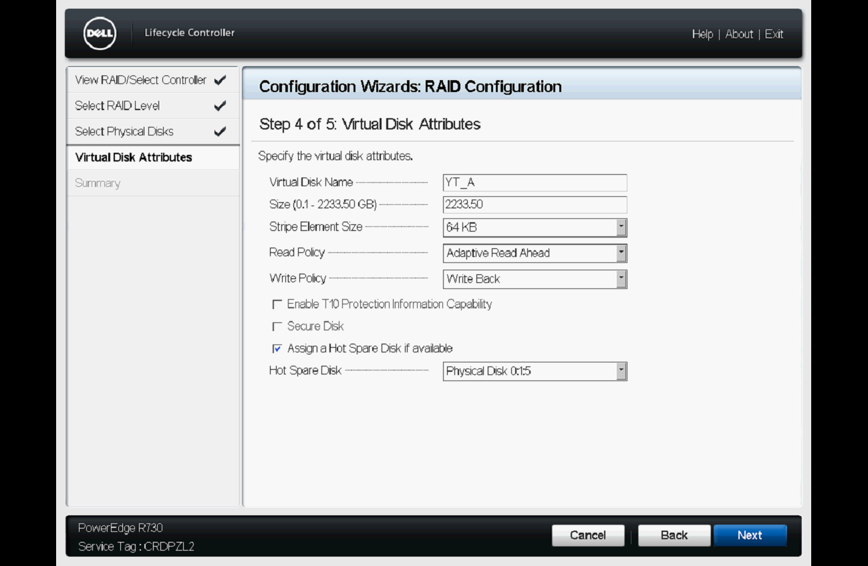

가상 디스크 이름
명명규칙: 사업장약어_구분자
예)연태-ACTIVE SERVER
--> YT_A
연태-STANDBY SERVER
--> YT_S

이전 화면에서 5번 디스크를 지정하지 않았기 때문에 5번이 자동으로 HOT SPARE로 지정되었고
모델별로 상이 할 수 있기 때문에 지정이 되지 않았다면 옵션 체크하고 지정하지 않은 디스크 선택

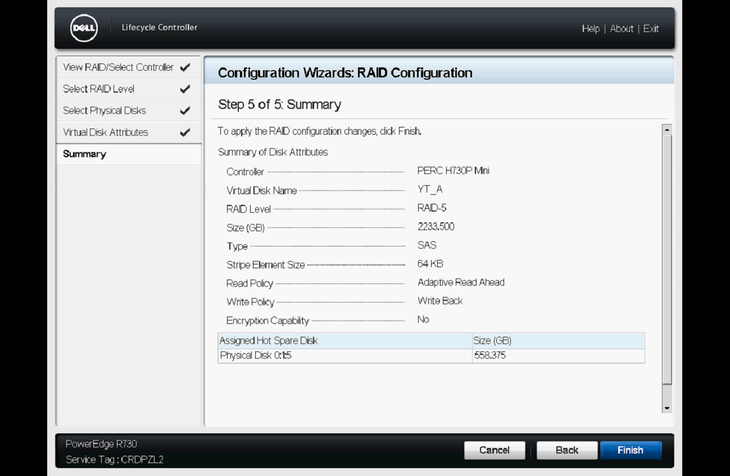

제목 그대로 세팅한 내역에 대한 정보 이며 가상디스크의 이름과 HOT SPARE 정보 확인 가능함.
확인 했으면 아래 FINISH 클릭

아마 이런 일련의 작업이 끝나면 재부팅이 될꺼며 다음부터 OS 설치. - 건투를 빈다.

